Topic Scenario
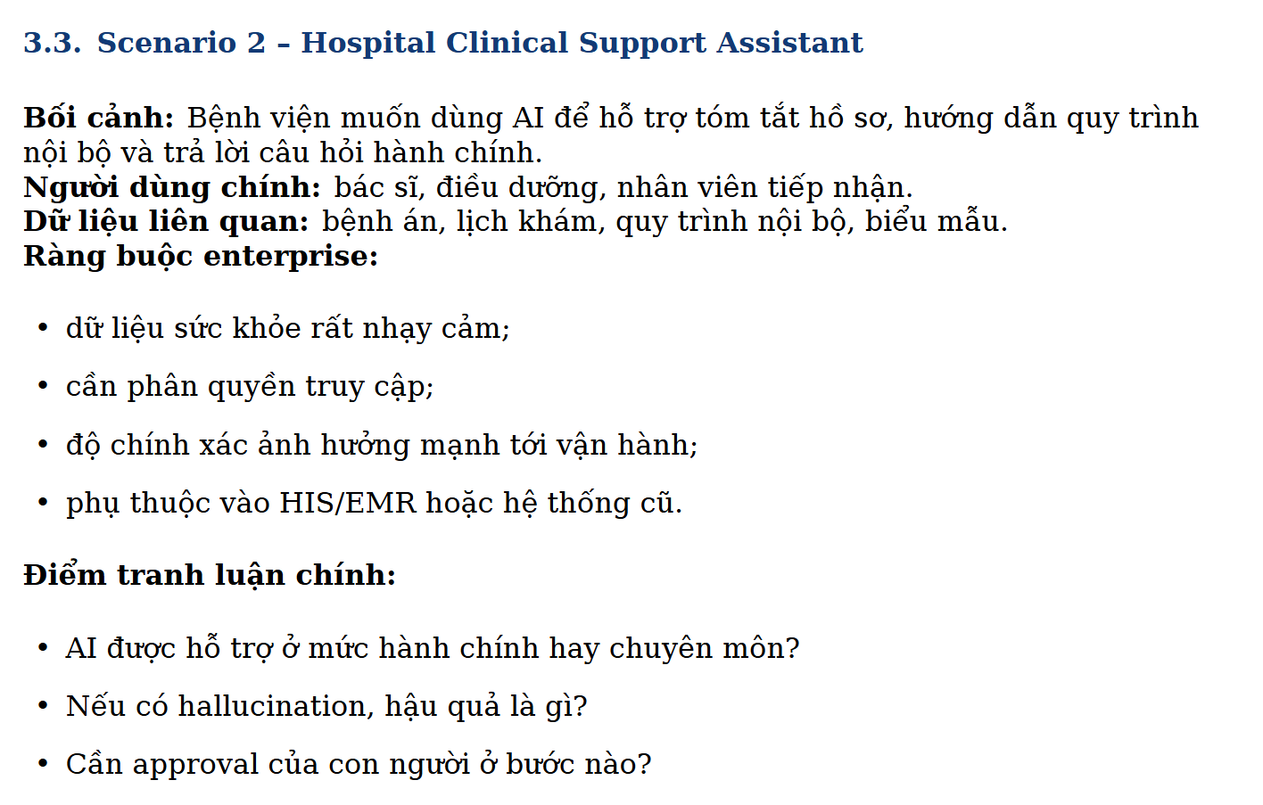

Worksheet 0
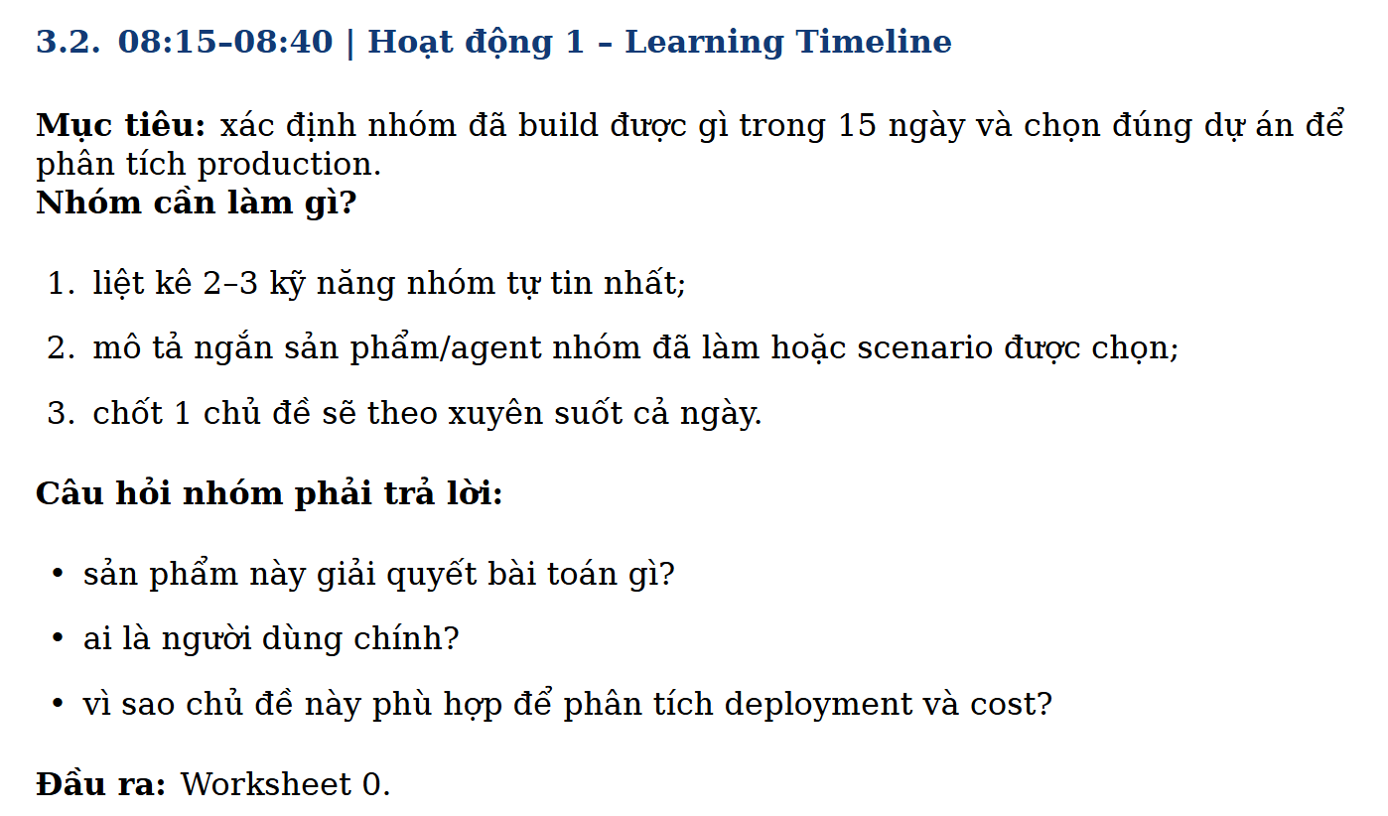

Hạng mục | Nội dung trả lời
Worksheet | Worksheet 0 - Learning Timeline

2-3 kỹ năng nhóm tự tin nhất | 1) Xây dựng chatbot/RAG cơ bản; 2) Phân tích dữ liệu; 3) Teamwork hợp lí, xử lý vấn đề tốt.
Mô tả ngắn sản phẩm/scenario | Hospital Clinical Support Assistant: trợ lý AI giúp bác sĩ/điều dưỡng tóm tắt hồ sơ bệnh án, tra cứu quy trình nội bộ và trả lời câu hỏi hành chính để giảm thời gian thao tác giấy tờ.
Chủ đề xuyên suốt cả ngày | Triển khai hệ thống AI an toàn trong bệnh viện: cân bằng độ chính xác lâm sàng, bảo mật dữ liệu sức khỏe bệnh nhân và chi phí vận hành dài hạn.
Sản phẩm giải quyết bài toán gì? | Giảm thời gian tìm thông tin và xử lý thủ tục lặp lại cho đội ngũ cán bộ y tế; chuẩn hóa cách trả lời quy trình nội bộ; giảm sai sót do tra cứu thủ công và tăng tốc xử lý hồ sơ.
Ai là người dùng chính? | Bác sĩ, điều dưỡng, nhân viên tiếp nhận/điều phối khám bệnh; nhóm gián tiếp gồm quản lý chất lượng bệnh viện và bộ phận vận hành CNTT.
Vì sao chủ đề phù hợp để phân tích deployment và cost? | Vì có dữ liệu nhạy cảm (PHI - Protected Health Information), yêu cầu phân quyền và audit chặt; tích hợp HIS (Hospital Information System)/EMR (Electronic Medical Record) cũ; khối lượng truy vấn dao động theo giờ cao điểm; đồng thời có rủi ro cao nếu hallucination nên cần thiết kế hạ tầng + quy trình kiểm duyệt rõ ràng.

Worksheet 1
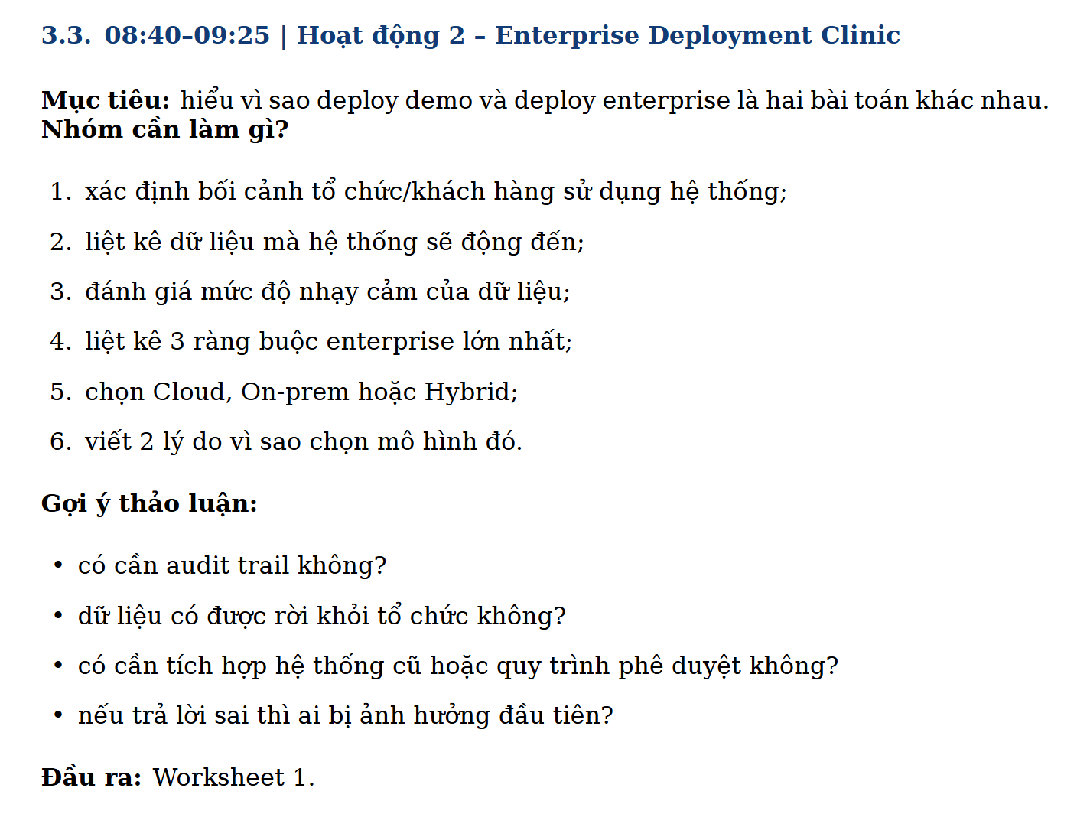

Hạng mục | Nội dung trả lời
Worksheet | Worksheet 1 - Enterprise Deployment Clinic

1) Bối cảnh tổ chức/khách hàng | Bệnh viện đa khoa 500 giường, khoảng 900 nhân sự; hệ thống hiện có HIS/EMR on-prem, một phần dịch vụ hành chính chạy cloud; yêu cầu vận hành 24/7.
2) Dữ liệu hệ thống đụng tới | Bệnh án, lịch khám, chỉ định cận lâm sàng, đơn thuốc, mã ICD (International Classification of Diseases), SOP (Standard Operating Procedure)/quy trình nội bộ, biểu mẫu hành chính, log truy cập người dùng.
3) Mức độ nhạy cảm dữ liệu | Rất cao: PHI/PII cần mã hóa khi lưu trữ và truyền tải; dữ liệu quy trình nội bộ mức trung bình; metadata vận hành mức trung bình-cao do có thể suy ra hành vi người bệnh.
4) 3 ràng buộc enterprise lớn nhất | a) Tuân thủ bảo mật và riêng tư dữ liệu y tế; b) Tích hợp ổn định với HIS/EMR legacy; c) Độ chính xác và khả năng truy vết quyết định AI (auditability) trước khi đưa vào vận hành.
5) Chọn Cloud/On-prem/Hybrid | Chọn mô hình Hybrid.
6) 2 lý do chọn mô hình | Lý do 1: dữ liệu bệnh án nhạy cảm được lưu và xử lý lõi trong on-prem để giảm rủi ro tuân thủ. Lý do 2: các tác vụ không chứa PHI (phân tích log, monitoring, một phần orchestration) dùng cloud để mở rộng linh hoạt và tối ưu chi phí.
Có cần audit trail không? | Có. Bắt buộc lưu đầy đủ: ai hỏi gì, hệ thống trả lời gì, nguồn nào được trích dẫn, ai phê duyệt cuối cùng và thời điểm thao tác.
Dữ liệu có được rời khỏi tổ chức không? | Chỉ dữ liệu đã khử định danh hoặc metadata kỹ thuật tối thiểu mới được phép ra ngoài; PHI thô không rời hạ tầng bệnh viện.
Có cần tích hợp hệ thống cũ/phê duyệt không? | Có. Tích hợp HIS/EMR qua API gateway hoặc HL7/FHIR adapter; các nội dung có ảnh hưởng lâm sàng phải có human-in-the-loop phê duyệt.
Nếu trả lời sai thì ai bị ảnh hưởng đầu tiên? | Người bệnh và bác sĩ trực tiếp điều trị là nhóm chịu ảnh hưởng đầu tiên; tiếp theo là điều dưỡng và bộ phận vận hành do phát sinh xử lý sự cố.

Worksheet 2
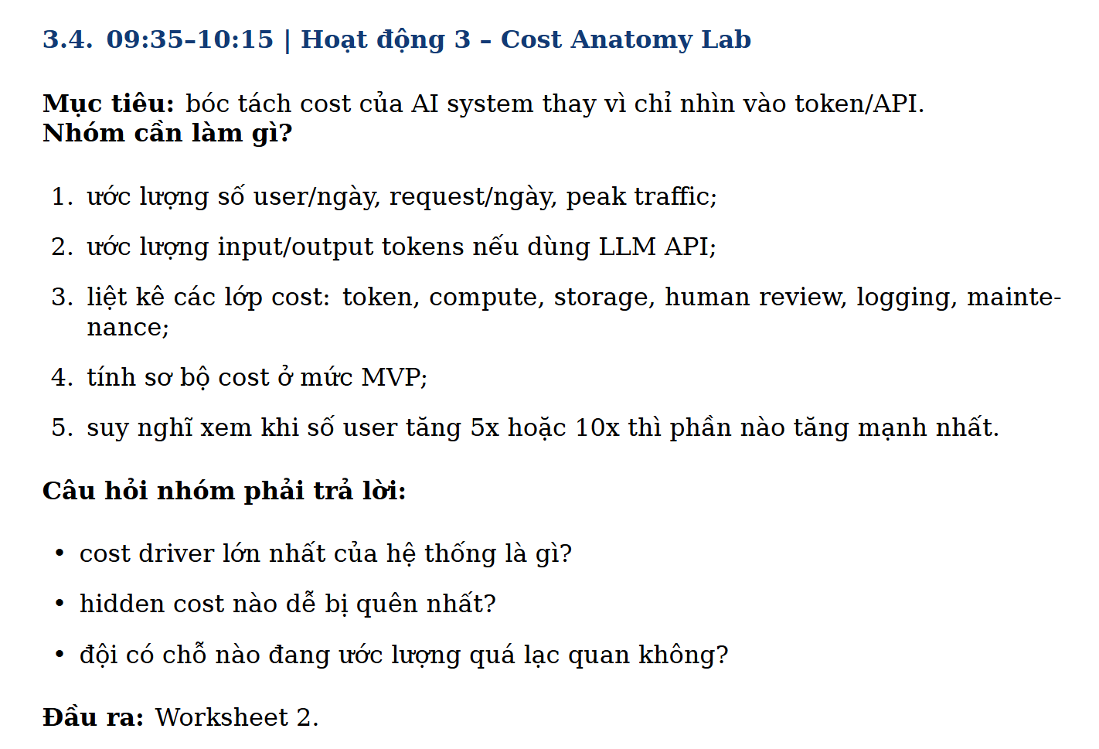

Hạng mục | Nội dung trả lời
Worksheet | Worksheet 2 - Cost Anatomy Lab

1) Ước lượng user/request/peak traffic | Giả định MVP: 220 người dùng/ngày (80 bác sĩ, 120 điều dưỡng, 20 tiếp nhận), trung bình 1,760 request/ngày, giờ cao điểm khoảng 65 request/5 phút.
2) Ước lượng input/output token | Trung bình mỗi request: 2,200 input tokens + 450 output tokens. Theo tháng (~52,800 request): 116.16M input tokens + 23.76M output tokens.
3) Các lớp cost chính | LLM token/API, embedding + vector DB, compute/inference gateway, storage + backup, logging/monitoring + SIEM, human review/clinical QA, bảo trì & hỗ trợ vận hành.
4) Cost MVP sơ bộ (USD/tháng) | LLM=169; Embedding/VectorDB=25; Compute/App=300; Storage/Logging=120; Human review=450; Maintenance/On-call=280. Tổng ~1,344 USD/tháng.
5) Khi user tăng 5x hoặc 10x | 5x: Human review + compute tăng mạnh nhất. 10x: Token cost và độ phức tạp vận hành (SRE, incident, audit) bùng lên; cần routing model rẻ hơn, caching và tự động hóa kiểm duyệt để giữ biên lợi nhuận.
Cost driver lớn nhất là gì? | Giai đoạn đầu: Human review/QA lâm sàng là cost driver lớn nhất; sau khi scale lớn: token + reliability engineering trở thành driver ngang hoặc cao hơn.
Hidden cost dễ bị quên nhất? | Chi phí tích hợp HIS/EMR legacy, chi phí tuân thủ/audit định kỳ, chi phí xử lý sự cố ngoài giờ và chi phí đào tạo người dùng.
Đội đang ước lượng quá lạc quan ở đâu? | Thường lạc quan ở tỷ lệ reuse prompt (thực tế thấp hơn), tỷ lệ lỗi provider/timeouts, effort làm sạch dữ liệu chuẩn y tế và mức nhân sự cần cho quy trình phê duyệt.

Worksheet 3
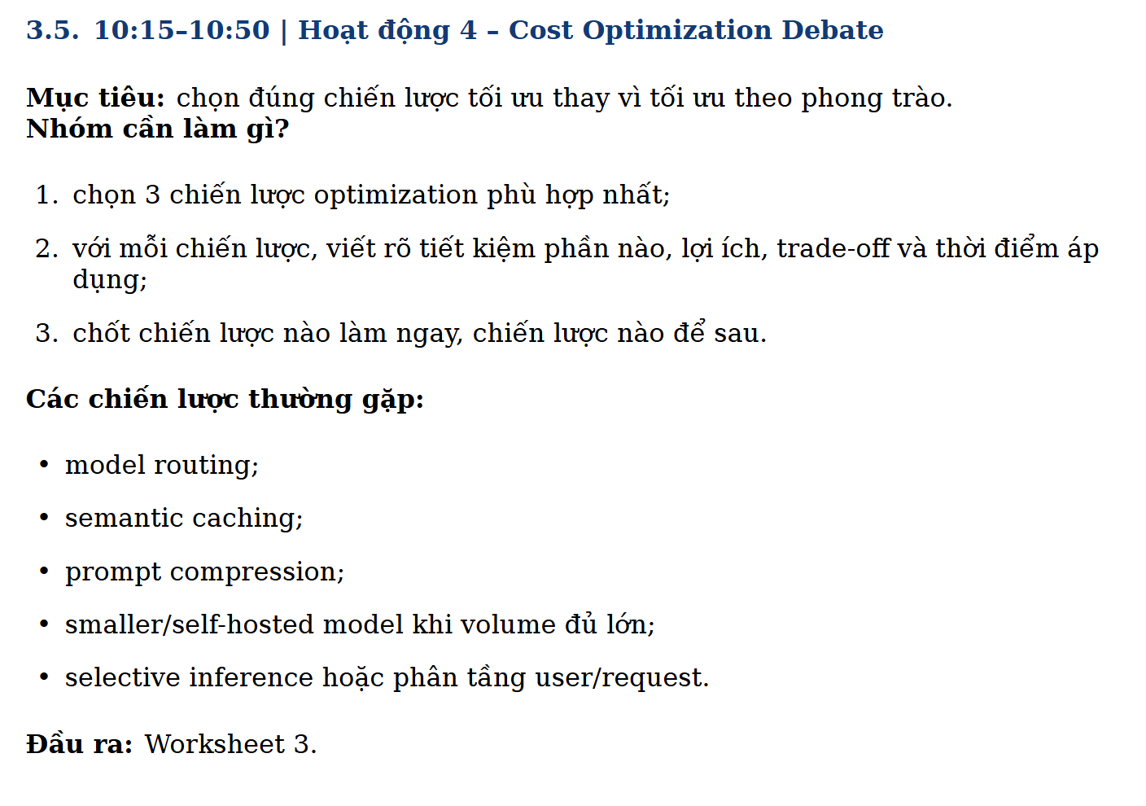

Hạng mục | Nội dung trả lời
Worksheet | Worksheet 3 - Cost Optimization Debate

Chiến lược #1 | Model routing: FAQ hành chính dùng model nhỏ; câu hỏi liên quan lâm sàng hoặc độ mơ hồ cao mới chuyển model mạnh.
Tiết kiệm/ lợi ích/ trade-off/ thời điểm - #1 | Tiết kiệm 25-40% token cost; cải thiện latency trung bình. Trade-off: cần policy phân luồng và giám sát drift. Thời điểm: triển khai ngay ở MVP.
Chiến lược #2 | Semantic caching cho các câu hỏi lặp lại (quy trình nội bộ, giờ khám, thủ tục bảo hiểm).
Tiết kiệm/ lợi ích/ trade-off/ thời điểm - #2 | Giảm 15-30% số call LLM, phản hồi nhanh hơn giờ cao điểm. Trade-off: rủi ro trả kết quả cũ nếu SOP thay đổi; cần TTL + cache invalidation. Thời điểm: làm ngay sau khi có baseline traffic 2-3 tuần.
Chiến lược #3 | Prompt compression + context hygiene: rút gọn system prompt, chỉ nạp context liên quan, cắt lịch sử hội thoại không cần thiết.
Tiết kiệm/ lợi ích/ trade-off/ thời điểm - #3 | Giảm 10-20% input tokens và tăng tính nhất quán phản hồi. Trade-off: quá nén có thể mất ngữ cảnh quan trọng; cần A/B test chất lượng. Thời điểm: bắt đầu từ sprint đầu tiên.
Chiến lược làm ngay | Làm ngay: Model routing + Prompt compression (chi phí thấp, hiệu quả nhanh).
Chiến lược để sau | Để sau: mở rộng semantic cache nâng cao và xem xét self-hosted model khi volume ổn định đủ lớn (>10x MVP).

Worksheet 4
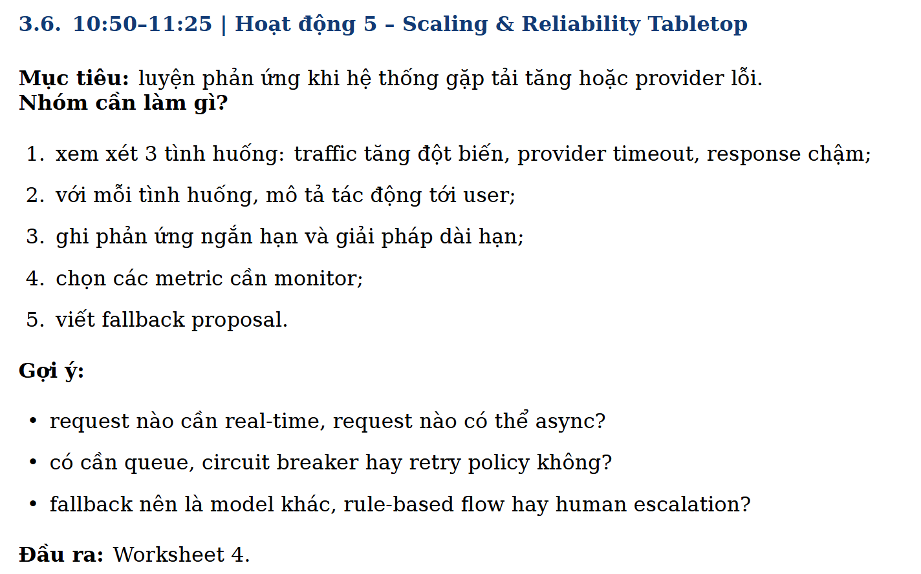

Hạng mục | Nội dung trả lời
Worksheet | Worksheet 4 - Scaling & Reliability Tabletop

Tình huống 1: traffic tăng đột biến | Tác động: độ trễ tăng, timeout nhiều, trải nghiệm bác sĩ giảm trong giờ cao điểm khám.
Ứng phó ngắn hạn - TH1 | Bật rate limit theo vai trò; ưu tiên request real-time của bác sĩ; chuyển tác vụ không khẩn cấp sang hàng đợi async; scale ngang service gateway.
Giải pháp dài hạn - TH1 | Capacity planning theo khung giờ; autoscaling + queue backpressure; tối ưu cache và tách workload hành chính khỏi workload lâm sàng.
Tình huống 2: provider timeout | Tác động: request thất bại hàng loạt, tăng số ticket hỗ trợ, gián đoạn vận hành quầy tiếp nhận.
Ứng phó ngắn hạn - TH2 | Retry có exponential backoff + jitter; circuit breaker để chặn call lỗi dây chuyền; failover sang provider thứ hai.
Giải pháp dài hạn - TH2 | Thiết kế multi-provider chuẩn hóa interface; theo dõi SLA/SLO theo provider; định kỳ drill kịch bản failover.
Tình huống 3: response chậm | Tác động: bác sĩ chờ lâu khi tra cứu, giảm mức độ tin tưởng vào hệ thống.
Ứng phó ngắn hạn - TH3 | Cắt bớt context, trả lời theo chế độ tóm tắt nhanh trước; ưu tiên câu hỏi real-time; hiển thị trạng thái xử lý rõ ràng cho user.
Giải pháp dài hạn - TH3 | Tối ưu pipeline retrieval, warm cache, tách synchronous/async workflow, tinh chỉnh prompt và routing theo độ phức tạp yêu cầu.
Metrics cần monitor | P50/P95 latency, timeout rate, error rate, queue depth, cache hit rate, token/request, cost/request, fallback rate, approval turnaround time.
Request real-time vs async | Real-time: truy vấn hồ sơ, cảnh báo quan trọng, hỗ trợ quyết định tức thời. Async: tổng hợp báo cáo cuối ngày, phân tích log, cập nhật tri thức nền.
Có cần queue/circuit breaker/retry policy? | Có, đây là bộ ba bắt buộc để hệ thống chịu lỗi tốt và không sập dây chuyền khi provider hoặc mạng có vấn đề.
Fallback proposal | Ưu tiên fallback theo tầng: (1) model dự phòng cùng policy an toàn, (2) rule-based answer cho FAQ cố định, (3) chuyển human escalation cho tác vụ lâm sàng nhạy cảm.

Worksheet 5
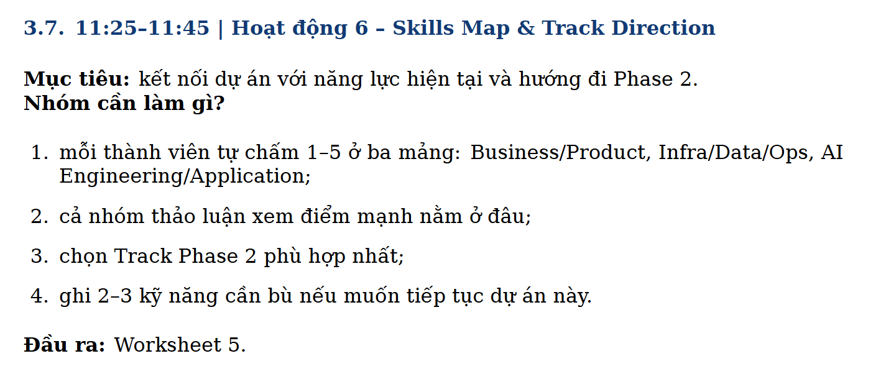

Hạng mục | Nội dung trả lời
Worksheet | Worksheet 5 - Skills Map & Track Direction

Bảng tự chấm điểm thành viên (1-5) | TV1: Business/Product=4, Infra/Data/Ops=3, AI Eng/App=4; TV2: 3,4,4; TV3: 4,2,3; TV4: 3,4,3; TV5: 4,3,5.
Điểm trung bình theo mảng | Business/Product=3.6; Infra/Data/Ops=3.2; AI Engineering/Application=3.8.
Điểm mạnh của nhóm | Mạnh ở AI application (xây workflow, prompt, đánh giá đầu ra) và hiểu bài toán nghiệp vụ y tế; đủ năng lực làm MVP nhanh.
Track Phase 2 đề xuất | Chọn track AI Engineering/Application theo hướng Production Reliability cho Healthcare Assistant (tập trung deploy an toàn, giám sát, cost control).
2-3 kỹ năng cần bù | 1) MLOps/SRE cho hệ thống AI production (SLO, incident response); 2) Data governance & security cho dữ liệu y tế; 3) Tối ưu chi phí quy mô lớn (routing, caching, workload tiering).
Kết quả mong đợi giai đoạn tiếp theo | Trong 4-6 tuần: hoàn thiện bộ đo chất lượng + reliability dashboard, chạy pilot nội bộ có HITL, và đạt ngưỡng cost/request ổn định trước khi mở rộng người dùng.

